ED Fig. 8b
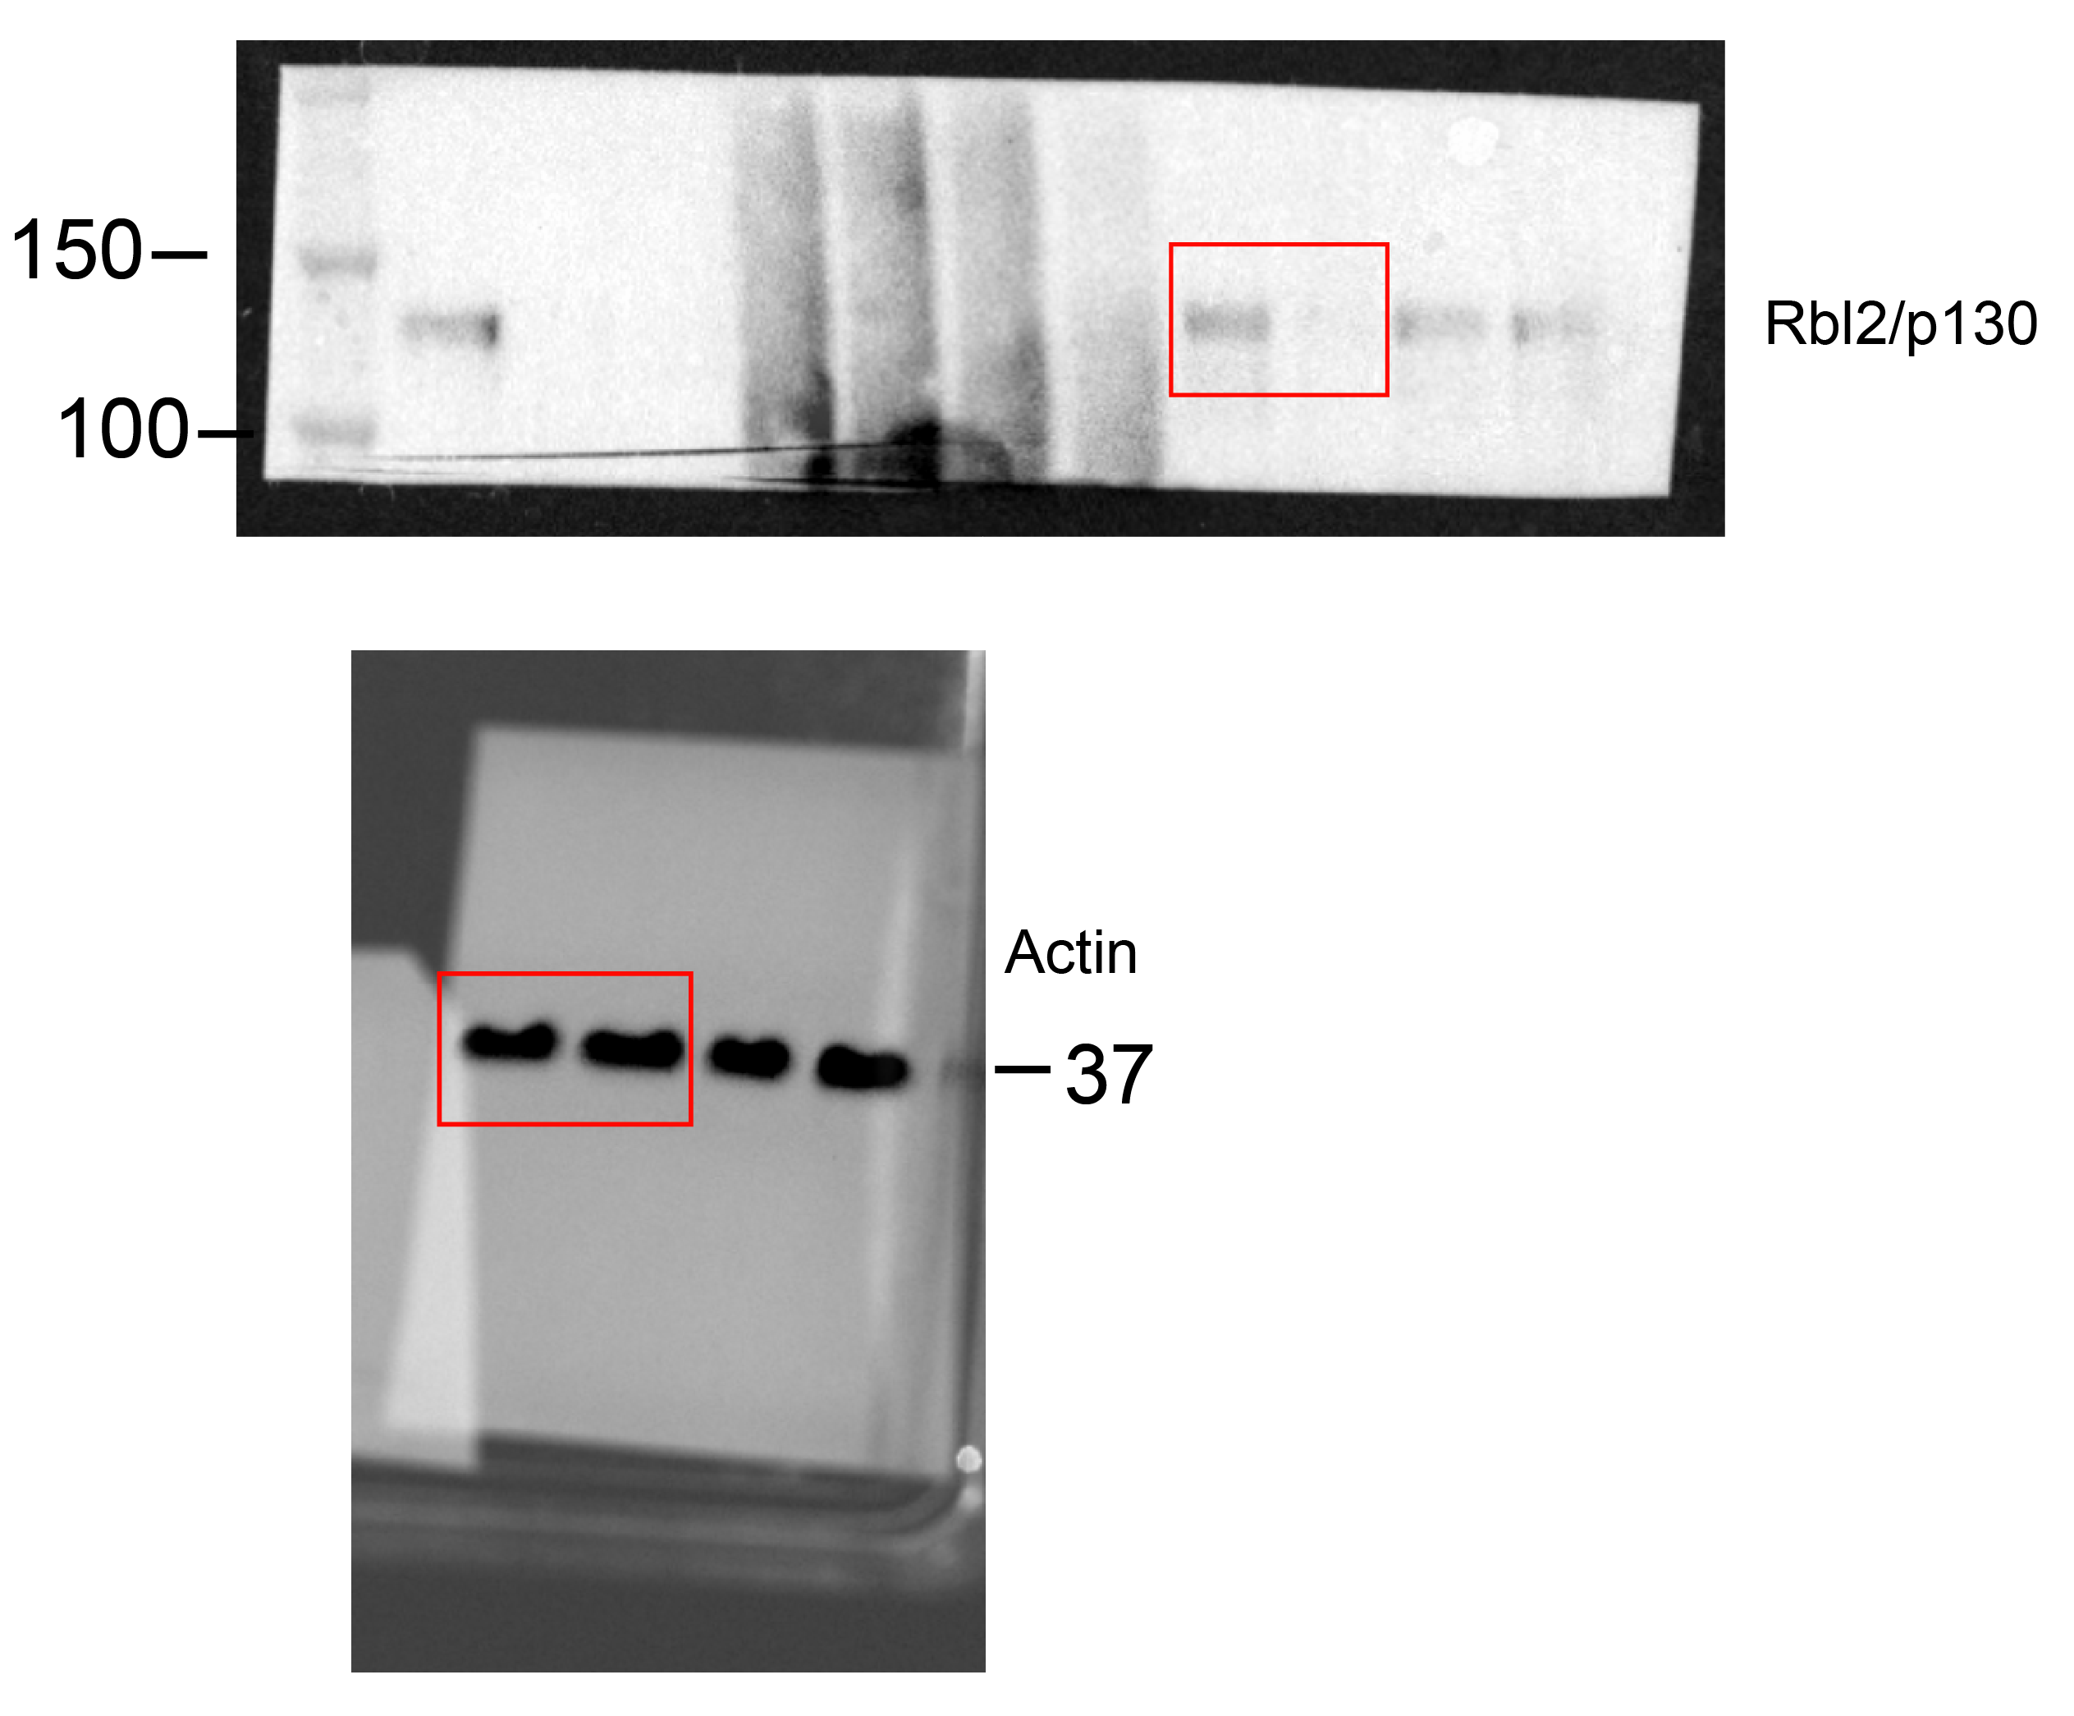
Extended Data Fig. 8

Panel b | See Supplementary Figure 1

